Px por Edad y Sexo
 | SERVICIO NACIONAL DE SALUD
 | PACIENTES POR GRUPOS ETARIOS Y SEXO
 | Fecha Actualización: 31/10/2021

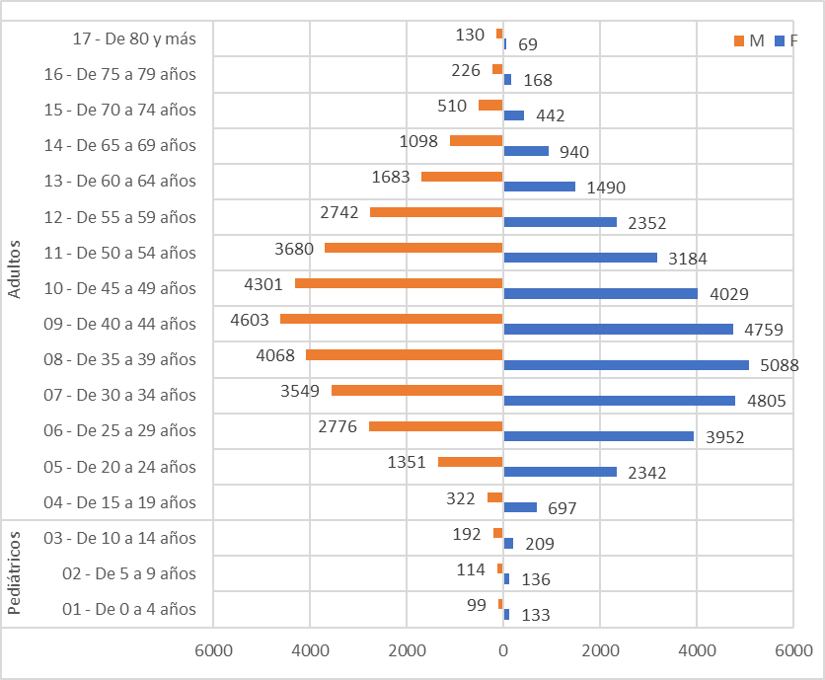
Conteo |  | Sexo
Servicio | Grupos etarios | F | M
Pediátricos | 01 - De 0 a 4 años | 133 | 99
 | 02 - De 5 a 9 años | 136 | 114
 | 03 - De 10 a 14 años | 209 | 192
Total Pediátricos |  | 478 | 405

Adultos | 04 - De 15 a 19 años | 697 | 322
 | 05 - De 20 a 24 años | 2342 | 1351
 | 06 - De 25 a 29 años | 3952 | 2776
 | 07 - De 30 a 34 años | 4805 | 3549
 | 08 - De 35 a 39 años | 5088 | 4068
 | 09 - De 40 a 44 años | 4759 | 4603
 | 10 - De 45 a 49 años | 4029 | 4301
 | 11 - De 50 a 54 años | 3184 | 3680
 | 12 - De 55 a 59 años | 2352 | 2742
 | 13 - De 60 a 64 años | 1490 | 1683
 | 14 - De 65 a 69 años | 940 | 1098
 | 15 - De 70 a 74 años | 442 | 510
 | 16 - De 75 a 79 años | 168 | 226
 | 17 - De 80 y más | 69 | 130
Total Adultos |  | 34317 | 31039

